상품제안서
실버라이프 보건소전용 자석칠교 노인 초급용 치매예방세트 6 | 상품코드: F28576

 |  |  |  |  |  |  | 02-412-0044 | www.easy1.co.kr
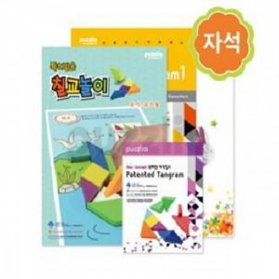

【상세/제작정보】

【인쇄/포장옵션】 | / 포장불가능

【공급단가】 | 수량 | 15~ | 45~ | 150~ | 300~ | 500~
*VAT별도 | 단가 | 37,320원 | 36,690원 | 35,760원 | 35,140원 | 34,210원

【상품 URL】 | https://dev.easy1.co.kr:443/src/goods_detail.php?gdno=28576

